Solicitud gráfica
 | Área: | Matemáticas |  |  | Fecha:
 | Grado: | 6
 | Título del tema: | Banco de actividades: Las transformaciones en el plano |  |  | ¿Cuaderno de estudio o recurso? | Recurso
 | Editor: | ANDRES GOMEZ |  |  | Motor del recurso | M101

 | Código guión o recurso: | MA_06_12_REC390 | ← Para determinar este código, visite la hoja de Ayuda
 |  |  |  |  | ESPECIFICACIÓN DE ARCHIVOS A ENTREGAR
Núm. | Archivo Shutterstock o ruta en web | Imagen para: | Tipo | Ubicación de la imagen en el recurso M101 | Nombre imagen SMALL | Tamaño imagen SMALL | Nombre imagen ZOOM | Tamaño imagen ZOOM | Descripción | Observaciones
IMG01 | 378110512 | Recurso M101 | Fotografía | Contenido | MA_06_12_REC390_IMG01n.png | 286 x 286 px | MA_06_12_REC390_IMG01a.png | 500 x 500 px
IMG02 | ver descripción | Recurso M101 | Ilustración | Contenido | MA_06_12_REC390_IMG02n.png | 286 x 286 px | MA_06_12_REC390_IMG02a.png | 500 x 500 px | 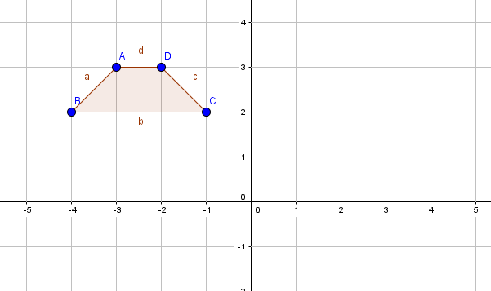
IMG03 | ver descripción | Recurso M101 | Ilustración | Contenido | MA_06_12_REC390_IMG03n.png | 286 x 286 px | MA_06_12_REC390_IMG03a.png | 500 x 500 px | 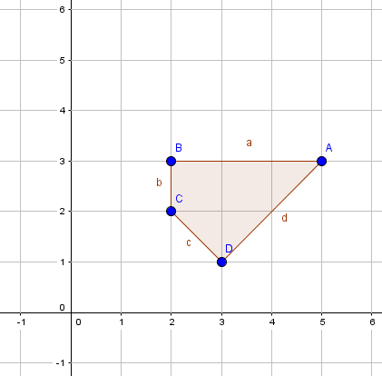
IMG04 | ver descripción | Recurso M101 | Ilustración | Contenido | MA_06_12_REC390_IMG04n.png | 286 x 286 px | MA_06_12_REC390_IMG04a.png | 500 x 500 px | 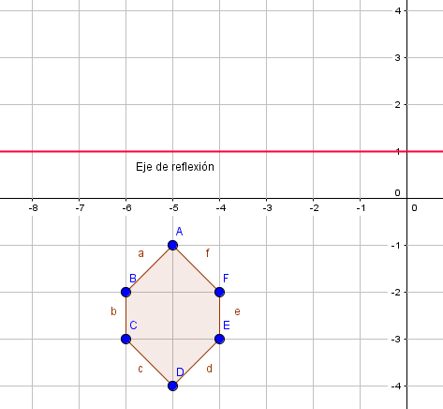
IMG05 | 232781053 | Recurso M101 | Ilustración | Contenido | MA_06_12_REC390_IMG05n.png | 286 x 286 px | MA_06_12_REC390_IMG05a.png | 500 x 500 px | 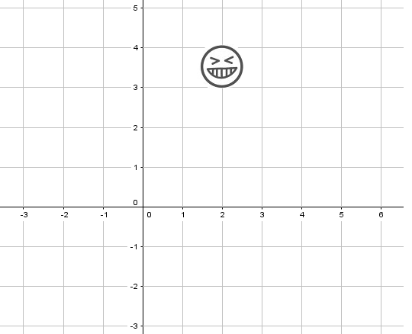
IMG06 | ver descripción | Recurso M101 | Ilustración | Contenido | MA_06_12_REC390_IMG06n.png | 286 x 286 px | MA_06_12_REC390_IMG06a.png | 500 x 500 px | 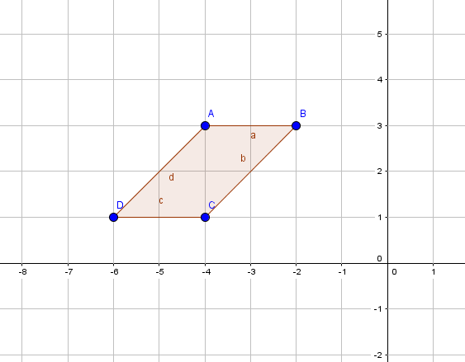
IMG07 | ver descripción | Recurso M101 | Ilustración | Contenido | MA_06_12_REC390_IMG07n.png | 286 x 286 px | MA_06_12_REC390_IMG07a.png | 500 x 500 px | 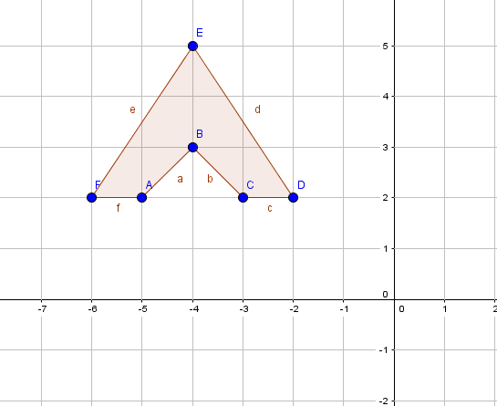
IMG08 | 80957113 | Recurso M101 | Fotografía | Contenido | MA_06_12_REC390_IMG08n.png | 286 x 286 px | MA_06_12_REC390_IMG08a.png | 500 x 500 px
IMG09 | ver descripción | Recurso M101 | Ilustración | Contenido | MA_06_12_REC390_IMG09n.png | 286 x 286 px | MA_06_12_REC390_IMG09a.png | 500 x 500 px | 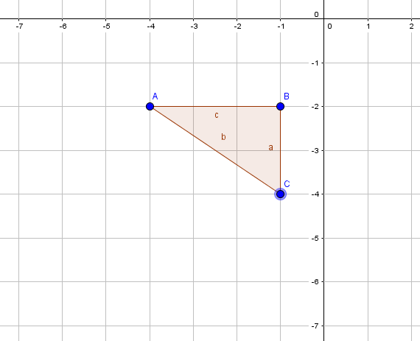
IMG10 | 216065548 | Recurso M101 | Fotografía | Contenido | MA_06_12_REC390_IMG10n.png | 286 x 286 px | MA_06_12_REC390_IMG10a.png | 500 x 500 px

